Hilfe
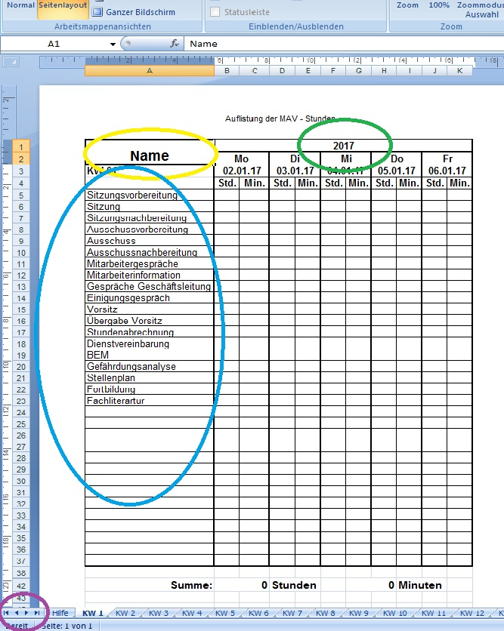

1. Tragen Sie bitte Ihren Namen ein.

2. Tragen Sie das Jahr ein.

3. Passen Sie die Liste der MAV-Arbeiten auf der Registriekarte KW 1 an Ihre Bedürfnisse an. Die Eintragungen werden auf die folgenden Registrierkarten übertragen. (Bitte im laufendem Jahr nur Ergänzungen und keine Reduzierungen vornehmen.)

4. Mit den Navigationspfleilen können Sie zu den einzelnen Registrierkarten wandern. (Mit den äußeren Pfeilen zur ersten bzw. letzten Registrierkarte.)

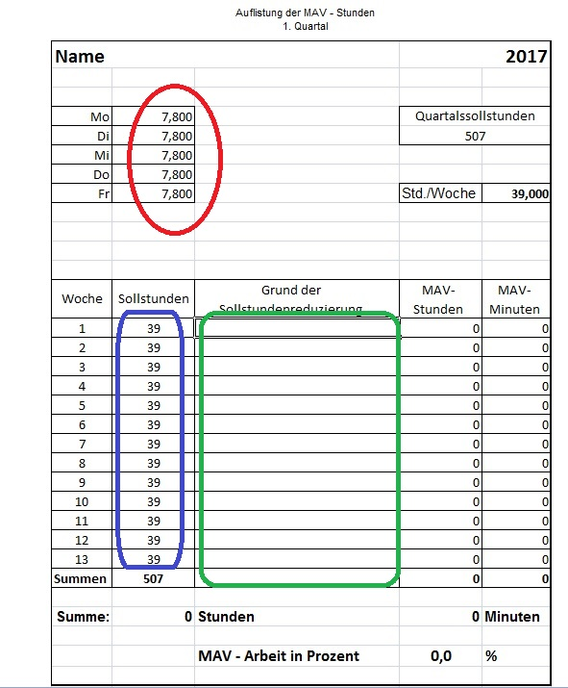

5. Auf der Registriekarte 1. Quartal tragen Sie Ihre Arbeitsstunden und die Verteilung auf die Wochentage ein.

6. In dem Feld Sollstunden tragen Sie bitte die Reduzierung der Sollstunden in der jeweiligen Woche durch Urlaub, Krankheit, Feiertage, Arbeitnehmerweiterbildung usw. ein.

7. Begründen Sie die Reduzierung der Sollstunden.

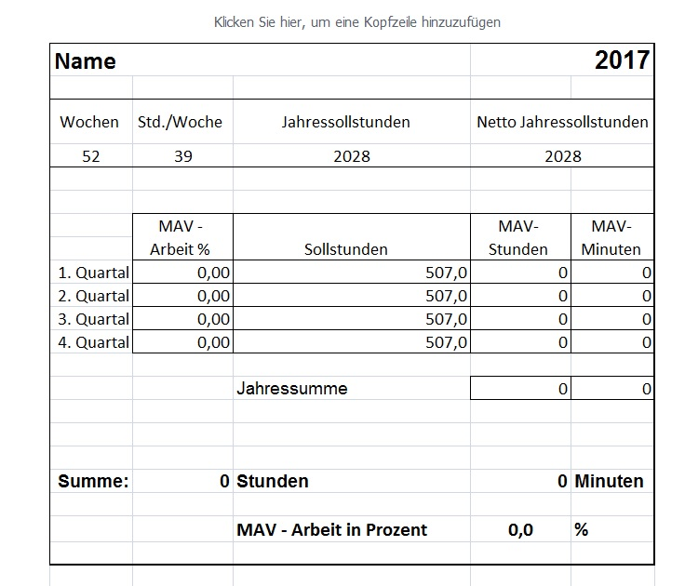

8. Auf der letzten Registrierkarte erhalten Sie die Jahresübersicht.

